상품제안서
뉴고급빈티지여권지갑 | 상품코드: S16197

 |  |  |  |  |  |  | 02-713-8555 | www.synergygift.co.kr
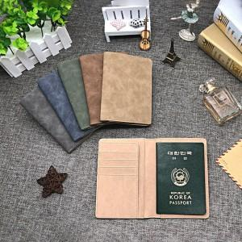

【상세/제작정보】 | <p>* 기본케이스포함</p><p>* 부직포케이스 100원 추가</p><p>* 싸바리케이스교체 1,100원 추가&nbsp;</p>

【인쇄/포장옵션】 | 레이저 / 포장지포장

【공급단가】 | 수량 | 100~ | 500~ | 1,000~ | 3,000~ | 5,000~
*VAT별도 | 단가 | 5,260원 | 5,070원 | 4,870원 | 4,680원 | 4,560원

【상품 URL】 | https://www.synergygift.co.kr:443/src/goods_detail.php?gdno=4467

